Osmanthus fragrans
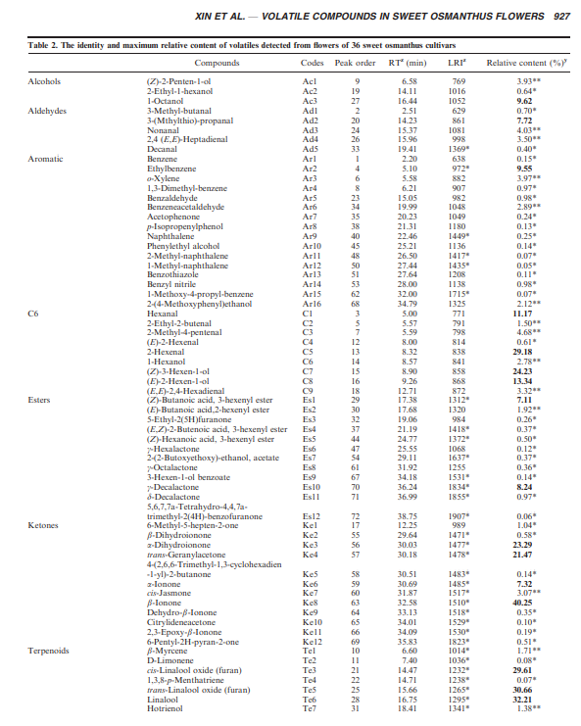

 |  | Teneur max (%) | Teneur moyenne (%)
 | 1-Octanol (9,6%) | 9.6 | 3.0
 | 3-(Methylthio)-propanal (7,72%) | 7.7 | 2.4
 | Ehylbenzene (9,5%) | 9.5 | 3.0
 | Hexanal (11.2%) | 11.2 | 3.5
 | 2-Hexanal (29,2%) | 29.2 | 9.2
 | 3-Hexene-1-ol (24,2%) | 24.2 | 7.6
 | 2-Hexene-1-ol (13,3%) | 13.3 | 4.2
 | Butanoic acide - 3-hexenyl-ester (7,1%) | 7.1 | 2.2
 | g-Decalactone (8,2%) | 8.2 | 2.6
 | a-Dihydroionone (23,3%) | 23.3 | 7.3
 | trans-Genanyl-acetone (21,5%) | 21.5 | 6.8
 | b-ionone (40,2%) | 40.2 | 12.7
 | cis-Linalool oxyde (29,6%) | 29.6 | 9.3
 | trans-Linalool oxyde (29,6%) | 29.6 | 9.3
 | Linalool (32,2%) | 32.2 | 10.2
 | trans-Geraniol (20,8%) | 20.8 | 6.6
 |  | 317.2

 | origine des odeurs perçues
 | C6 volatile compounds were reported to contribute to the ‘‘green grassy’’ note (Ruther 2000). C1 and C5 were
 | common volatiles in some fruits, such as apricots and grapes (Takeoka et al. 1990; Yang et al. 2009).
 | C7 was also known as leaf alcohol with an intense grassy-green odor of freshly cut green grass and leaves, and was detected in Jasminum sambac (L.) Ait. (Oleaceae) flowers (Edris et al. 2008).
 | The large amounts of C1, C5 and C7 indicated that the scent of Latifolius may to some degree resemble fresh cut grass, and Latifolius cultivars might be beneficial for breeding grassy odor.
 | Ester Compounds Es1 was relatively high in WBGY1 (L23), WBGY2 (L24), WBGY3 (L25) and WBGY4 (L26) (Latifolius) at 5.25 - 7.11%. . .
 | In the other groups, it was not detectable in six cultivars, Tianxiang (T2), Yulianbizhu (A27), Hongyanningxiang (A28), XLD1 (A33), Yueyuehong (S35) and Rixianggui (S36), and ranged from 0.13 to 4.84% in the others
 | Es10 was detected in all cultivars. It was relatively high in the three Semperflorens cultivars, at 8.24% in Yueyuehong (S35), 5.58% in Xianningyuegui (S34) and 3.67% in Rixianggui (S36), and was less than 5% in all the other cultivars
 | In addition, Es11 was detected in 24 of 36 cultivars, though its relative content was less than 1%. Es10 and Es11 have been reported to produce the flavors specific to peach (Horvat and Chapman 1990
 | Ketone Compounds With the exception that Ke3 was not detected in WBGJ2 (T9), Ke3, Ke6 and Ke8 were detected in all cultivars.. .
 | Ke3 and Ke6 contents were generally lower than that of Ke8. Except for WBGJ3 (T10) with Ke3 at 23.29%, Ke3 and Ke6 ranged from 0.01 to 7.32%.
 | Two cultivars, Yueyuehong (S35) and WBGJ2 (T9), had extremely high relative contents of Ke8, 40.25 and 39.11%, respectively
Pour info: | Across all cultivars, Ke8 was the most important ketone, and a dominant volatile for many cultivars
Le linalol ou linalool (3,7-diméthyl-1,6-octadién-3-ol) est un alcool terpénique, alcool tertiaire, insaturé, possédant une odeur florale et fraîche. | Ke8 was reported to be an important apricot constituent due to its rather low odor threshold (Greger and Schieberle 2007).
 | Ke4 was especially high (21.47%) in WBGJ2 (T9), while it was very low (0.05-1.28%) or undetectable in other cultivars.
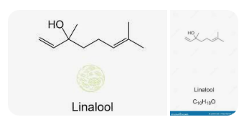 | Terpenoid Compounds Terpenoids were the most abundant volatiles in sweet osmanthus flowers. Te3, Te5 and Te6 were the major volatiles in most cultivars. However, these terpenoids varied widely among cultivars. In Thunbergii, Te3 and Te5 contributed 6.30-27.26% of total volatiles, but they were very low in WBGJ2 (T9) (0.36%) and undetectable in WBGJ3 (T10), and Te3 was not detected in WBGJ11 (T18). In Latifolius, Te3 and Te5 were very low or undetectable in WBGY1 (L23), WBGY2 (L24), WBGY3 (L25) and WBGY4 (L26), while they were high in the other two cultivars, Wanyingui (L21, 9.49% and 10.32%) and Weiyeyingui (L22, 16.61% and 18.86%). Te3 and Te5 were especially high in the seven cultivars from Aurantiacus, generally exceeding 15% of the total volatiles, 14.45-29.61% and 17.75-30.66%, respectively. Linalool oxides were responsible for a haylike aroma, and were found to be main aroma components of oolong and black tea (Wang et al. 1994) and were also sources of floral fragrances of kiwifruit (Actinidia) flowers (Matich et al. 2010). Aurantiacus were likely to have a hay scent. In Semperflorens, they were high in Rixianggui (36, 14.5 and 15.92%), while they were relatively low in Xianningyuegui (S34) and Yueyuehong (S35), only 1.84-9.45%. Te6, another very important terpenoid, was detected in all cultivars, and varied from 7.09 to 32.21%, except in WBGJ2 (T9, 2.22%) and WBGY4 (L26, 2.29%). Te6 was reported as one of the major aroma compounds in peach, increasing significantly during fruit maturation (Horvat and Chapman 1990; Robertson et al. 1990; Chapman et al. 1991). This high relative content of linalool, along with the esters Es10 and Es11, which were also found in peach as noted previously, might explain the scent of ripe peaches in sweet osmanthus flowers. Wanyingui (L21) WBGJ1 (T8), Yanhonggui (A29) and Rixianggui (S36) produced very high relative levels of linalool, more than 25% of total volatiles. Weiyeyingui, with the greatest number of volatile com

